Logic ID
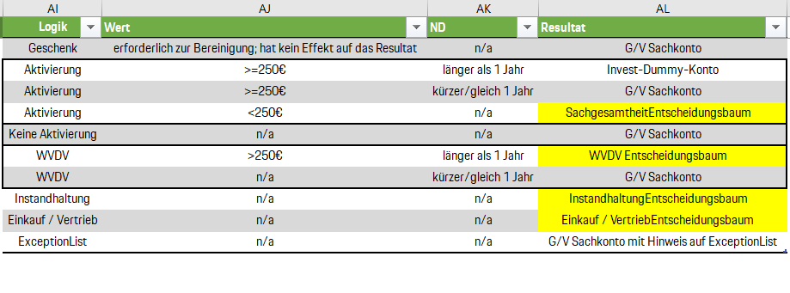
 |  | Amount ID | Duration ID | Logic_desc_long | Result | Questions
1 | Geschenk | 0 | 0 | Geschenk | Account ID | Usage, Null, Null
2 | Aktivierung | 4 | 2 | Aktivierung1 | Dummy | Amount, Usage, Duration
3 | Aktivierung | 1,2,3,4 | 1 | Aktivierung2 | Account ID | Amount, Usage, Duration
4 | Aktivierung | 1,2,3 | 2 | Aktivierung3 | Entscheidungsbaum (Sachgesamtheit) | Amount, Usage, Duration
5 | Keine Aktivierung | 0 | 0 | Keine Aktivierung | Account ID | Usage, Null, Null
6 | WVDV | 4 | 2 | WVDV1 | Entscheidungsbaum (WVDV) | Amount, Usage, Duration
7 | WVDV | 0 | 1 | WVDV2 | Account ID | Amount, Usage, Duration
8 | Instandhaltung | 0 | 0 | Instandhaltung | Entscheidungsbaum (Instandhaltung) | Usage, Null, Null
9 | Einkauf / Vertrieb | 0 | 0 | Einkauf/Vertrieb | Entscheidungsbaum (Einkauf/Vertrieb) | Usage, Null, Null
10 | ExceptionList | 0 | 0 | ExceptionList | Account ID | Usage, Null, Null
11 | Geschenk | 1 | 0 | Geschenk1 | Account ID | Amount, Usage, Null
12 | Geschenk | 1.2 | 0 | Geschenk2 | Account ID | Amount, Usage, Null
13 | Geschenk | 3.4 | 0 | Geschenk3 | Account ID | Amount, Usage, Null

